상품제안서
에코너-M7 무선 쿠션 마사지기 | 상품코드: F28015

 |  |  |  |  |  |  | 02-412-0044 | www.easy1.co.kr
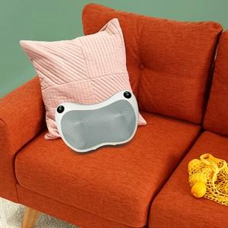

【상세/제작정보】

【인쇄/포장옵션】 | 레이저 / 포장불가능

【공급단가】 | 수량 | 100~ | 300~ | 500~ | 1,000~ | 3,000~
*VAT별도 | 단가 | 27,270원 | 26,810원 | 26,130원 | 25,680원 | 25,000원

【상품 URL】 | http://www.easy1.co.kr/src/goods_detail.php?gdno=28015

